ZiarnoWYKRESY
Średnie ceny zakupu pszenicy konsumpcyjnej i kukurydzy w przedsiębiorstwach dokonujących zakupu zbóż w układzie tygodniowym

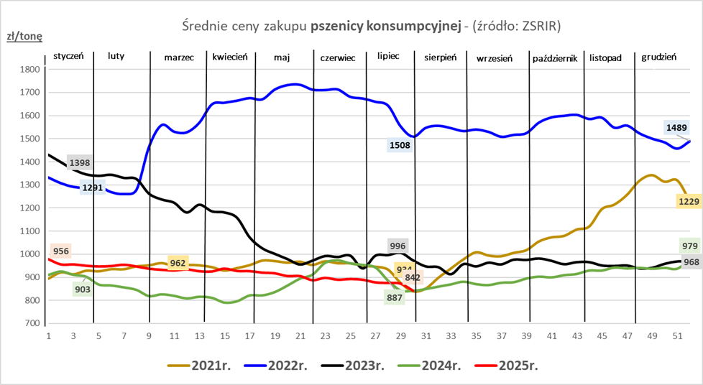
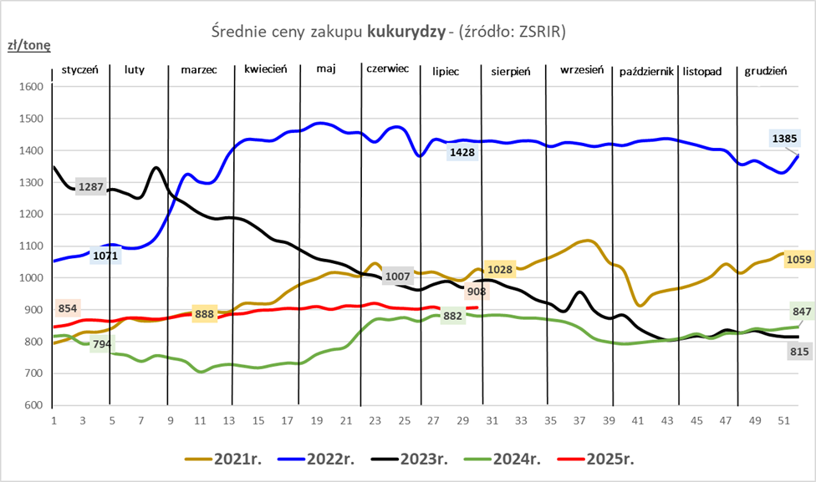

ZiarnoPL_UE_MATIF
Porównanie średnich cen pszenicy konsumpcyjnej i kukurydzy na giełdzie w Paryżu oraz w Polsce i UE
Ceny zbóż w poszczególnych krajach UE dostępne są na stronie | https://agriculture.ec.europa.eu/data-and-analysis/markets/overviews/market-observatories/crops/cereals-statistics_en
W związku z aktualizacją bazy danych KE (nawet do kilku tygodni wstecz) wyliczona średnia cena UE dla poszczególnych zbóż może ulegać zmianie

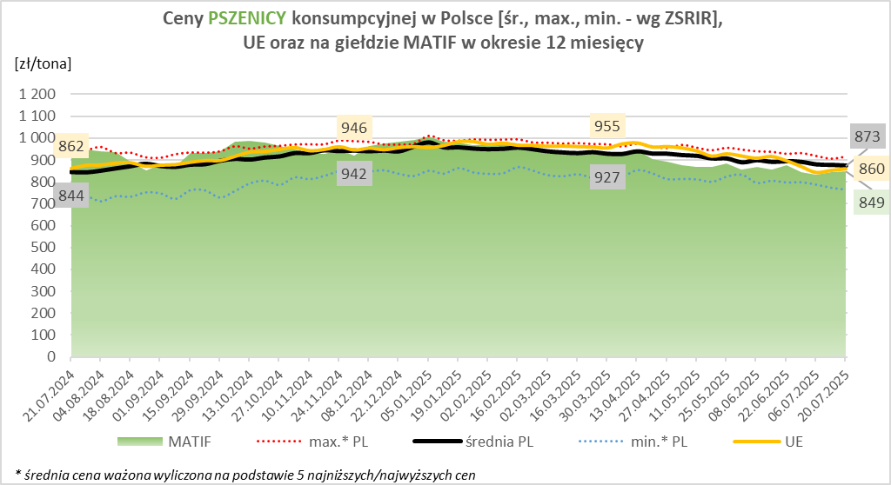
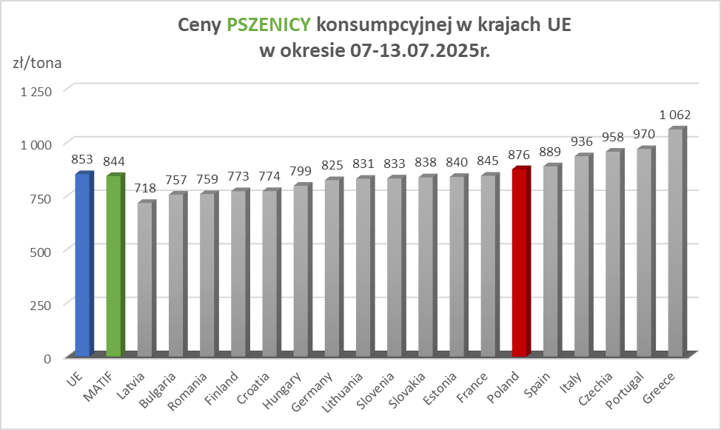

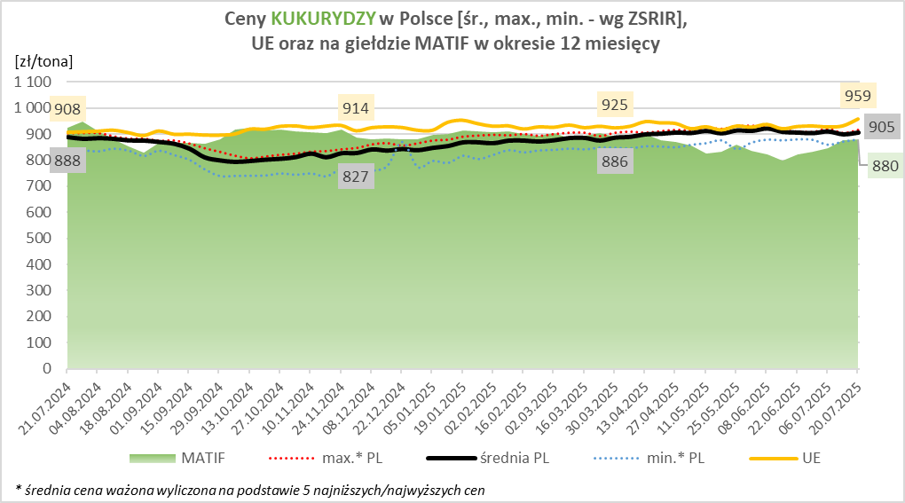
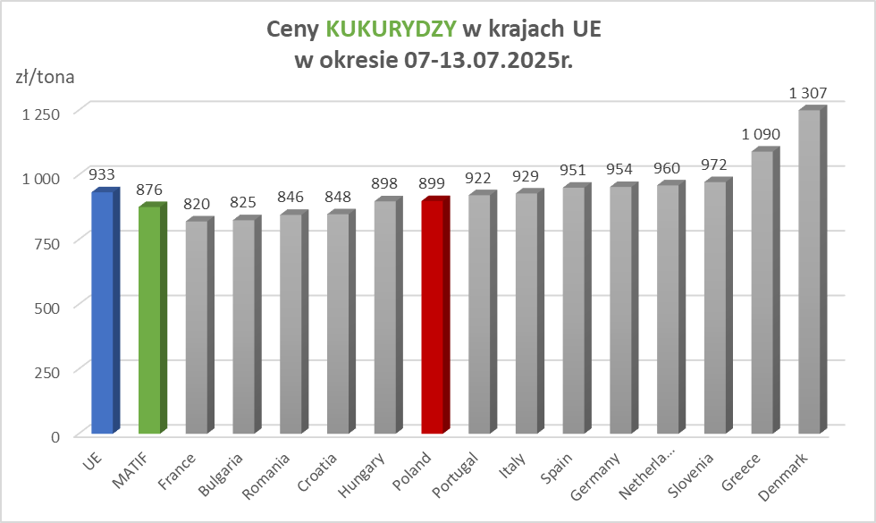

MąkaSPRZED
Średnie ceny sprzedaży mąk w przedsiębiorstwach prowadzących przemiał ziarna zbóż
w okresie: | 21 - 27.07.2025r.

 |  | POLSKA |  |  |  |  | MAKROREGION
 |  |  |  |  |  |  | Centralno-Wschodni |  |  | Południowy |  |  | Północno-Zachodni
MĄKA | TYP MĄKI | Cena [zł/tona] |  | Zmiana | Strukt. obrot. [%] |  | Cena [zł/tona] |  | Zmiana | Cena [zł/tona] |  | Zmiana | Cena [zł/tona] |  | Zmiana
 |  | 2025-07-27 | 2025-07-20 | ceny [%] | 2025-07-27 | 2025-07-20 | 2025-07-27 | 2025-07-20 | ceny [%] | 2025-07-27 | 2025-07-20 | ceny [%] | 2025-07-27 | 2025-07-20 | ceny [%]
PSZENNA detaliczna (1kg) wg rodzaju:
tortowa | 450 | 1,714 | 1,669 | 2.7 | 74.0 | 72.8 | 1,656 | 1,630 | 1.6 | 1,736 | 1,689 | 2.8 | 1,755 | 1,714 | 2.4
wrocławska | 500 | 2,333 | 2,411 | -3.3 | 8.8 | 9.0 | 1,884 | 1,961 | -3.9 | nld | nld | * | 1,954 | 1,897 | 3.0
poznańska | 500 | 2,356 | 2,678 | -12.0 | 3.2 | 2.6 | 2,569 | 2,211 | 16.2 | 2,442 | nld | * | nld | nld | *
krupczatka | 450/500 | 2,309 | nld | * | 1.3 | 1.0 | nld | nld | * | 3,069 | -- | -- | nld | nld | *
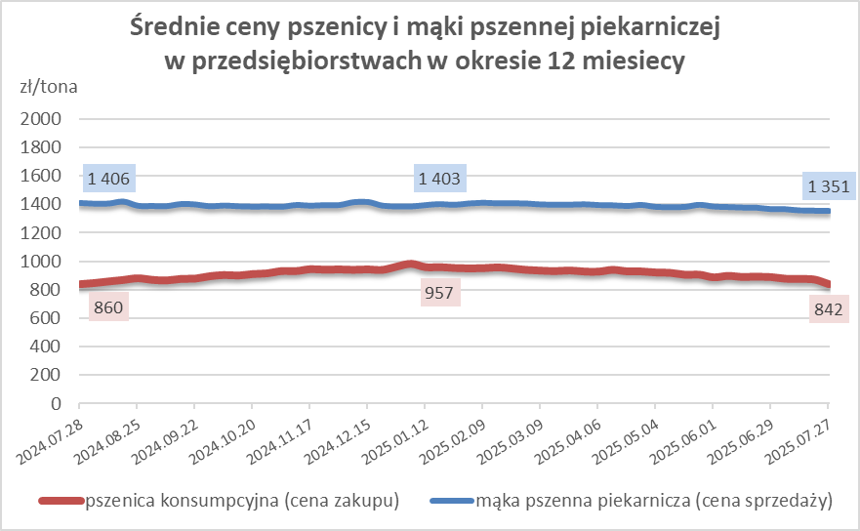
luksusowa | 550 | 2,410 | 2,606 | -7.5 | 12.8 | 14.6 | 2,936 | 3,302 | -11.1 | nld | nld | * | 1,654 | 1,633 | 1.3
 | Ogółem | - | - | - | 100.0 | 100.0 | - | - | - | - | - | - | - | - | -
PSZENNA | 450 | 2,026 | 2,165 | -6.4 | 5.7 | 6.6 | 1695 | 1674 | 1.3 | 2254 | 2486 | -9.3 | 1768 | 1728 | 2.3
detaliczna | 500 | 2,357 | 2,444 | -3.5 | 1.8 | 1.5 | 2353 | 2342 | 0.5 | 2850 | 3122 | -8.7 | 1921 | 1915 | 0.3
(paczkowana 1kg) | 550 | 2,402 | 2,660 | -9.7 | 0.8 | 0.9 | 2936 | 3302 | -11.1 | nld | nld | * | 1659 | 1638 | 1.3
 | 650 | 1,456 | 1,441 | 1.1 | 0.6 | 1.0 | nld | nld | * | nld | nld | * | 1458 | nld | *
 | Ogółem | - | - | - | 8.8 | 10.0 | -- | -- | -- | -- | -- | -- | -- | -- | --
PSZENNA | 450 | 1,575 | 1,584 | -0.6 | 1.6 | 1.6 | 1532 | 1561 | -1.9 | 1741 | 1730 | 0.6 | 1335 | 1388 | -3.8
piekarnicza | 500 | 1,465 | 1,457 | 0.5 | 9.5 | 10.7 | 1526 | 1498 | 1.9 | 1449 | 1448 | 0.1 | 1392 | 1402 | -0.7
(w workach) | 550 | 1,430 | 1,505 | -5.0 | 5.1 | 4.0 | 1465 | 1796 | -18.4 | 1465 | 1469 | -0.3 | 1339 | 1339 | 0.0
 | 650 | 1,384 | 1,353 | 2.3 | 1.7 | 1.8 | 1326 | 1324 | 0.1 | 1403 | 1366 | 2.7 | 1351 | 1305 | 3.6
 | 750 | 1,336 | 1,327 | 0.7 | 6.3 | 5.9 | 1336 | 1329 | 0.6 | 1388 | 1362 | 1.9 | 1257 | 1262 | -0.4
 | 850 | 1,414 | 1,378 | 2.6 | 0.2 | 0.2 | nld | 1385 | * | -- | -- | -- | nld | nld | *
 | Ogółem | - | - | - | 24.4 | 24.3 | - | - | - | - | - | - | - | - | -
PSZENNA | 450 | 1,259 | 1,281 | -1.7 | 1.7 | 1.9 | nld | nld | * | 1259 | 1264 | -0.4 | nld | nld | *
piekarnicza | 500 | 1,316 | 1,291 | 1.9 | 12.3 | 12.8 | 1251 | 1253 | -0.2 | 1435 | 1411 | 1.7 | 1297 | 1287 | 0.8
(luzem) | 550 | 1,399 | 1,409 | -0.7 | 22.1 | 22.3 | 1246 | 1307 | -4.7 | 1436 | 1450 | -0.9 | 1354 | 1354 | 0.0
 | 650 | 1,280 | 1,271 | 0.7 | 11.2 | 9.6 | 1232 | 1222 | 0.8 | 1350 | 1369 | -1.4 | 1199 | 1206 | -0.6
 | 750 | 1,227 | 1,221 | 0.5 | 10.9 | 10.4 | 1238 | 1221 | 1.4 | 1240 | 1241 | -0.1 | 1171 | 1162 | 0.8
 | 850 | 1,148 | 1,164 | -1.3 | 0.6 | 0.6 | 1134 | 1148 | -1.2 | 1140 | nld | * | nld | nld | *
 | Ogółem | - | - | - | 58.9 | 57.6 | - | - | - | - | - | - | - | - | -
ŻYTNIA | 580 | 1,279 | 1,282 | -0.2 | 0.3 | 0.3 | 1229 | nld | * | 1387 | 1359 | 2.1 | 1241 | 1315 | -5.6
piekarnicza | 720 | 1,294 | 1,254 | 3.2 | 2.7 | 2.4 | 1284 | 1296 | -0.9 | 1309 | 1266 | 3.3 | 1292 | 1204 | 7.3
(w workach) | 2000 | 1,310 | 1,228 | 6.7 | 0.3 | 0.3 | 1277 | 1209 | 5.6 | nld | -- | -- | 1378 | 1245 | 10.6
 | Ogółem | - | - | - | 3.3 | 3.1 | - | - | - | - | - | - | - | - | -
ŻYTNIA | 580 | 1,389 | 1,191 | 16.6 | 0.0 | 0.1 | -- | 1040 | -- | nld | nld | * | -- | -- | --
piekarnicza | 720 | 1,082 | 1,073 | 0.8 | 4.4 | 4.8 | 1074 | 1063 | 1.1 | 1105 | nld | * | 1082 | 1076 | 0.6
(luzem) | 2000 | 1,086 | nld | * | 0.1 | 0.1 | 1103 | nld | * | -- | -- | -- | nld | -- | *
 | Ogółem | - | - | - | 4.6 | 5.0 | - | - | - | - | - | - | - | - | -
 |  |  |  | Ogółem | 100.0 | 100.0

MąkaZAK
Średnie ceny zakupu mąki pszennej (ważniejszych rodzajów) płacone przez podmioty handlu detalicznego
w okresie: | 21 - 27.07.2025r.
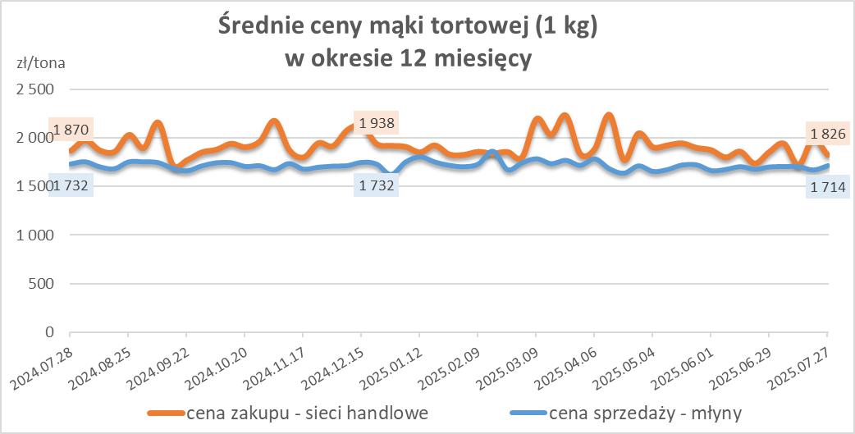
Towar |  | POLSKA
 |  | Cena [zł/tona] |  | Zmiana
 |  | 2025-07-27 | 2025-07-20 | ceny [%]
PSZENNA detaliczna (1kg) wg rodzaju | Tortowa 450 | 1,826 | 1,983 | -7.9
 | Luksusowa 550 | 1,639 | 1,697 | -3.4
 | Wrocławska 500 | 2,633 | 2,324 | 13.3

Średnie ceny zakupu mąki (ważniejszych rodzajów) płacone przez podmioty branży piekarsko-cukierniczej
w okresie: | 21 - 27.07.2025r.
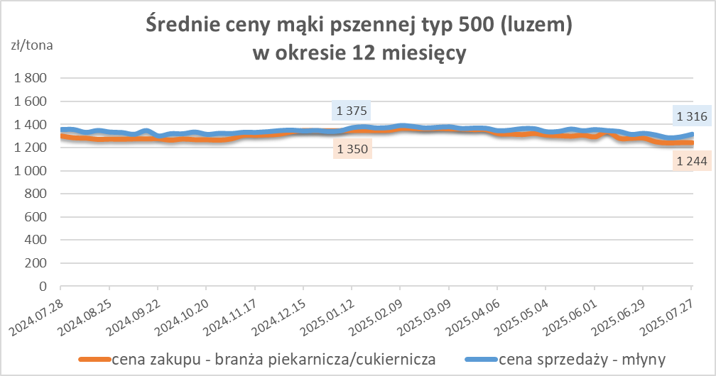
Towar | Typ | POLSKA
 |  | Cena [zł/tona] |  | Zmiana
 |  | 2025-07-27 | 2025-07-20 | ceny [%]
Pszenna luzem | 500 | 1,244 | 1,244 | 0.0
 | 750 | 1,181 | 1,200 | -1.6
Żytnia luzem | 720 | 1,071 | 1,048 | 2.2
Pszenna w workach | 500 | 1,406 | 1,363 | 3.1
 | 750 | nld | -- | --
Żytnia w workach | 720 | 1,095 | nld | *

HZ wykresy
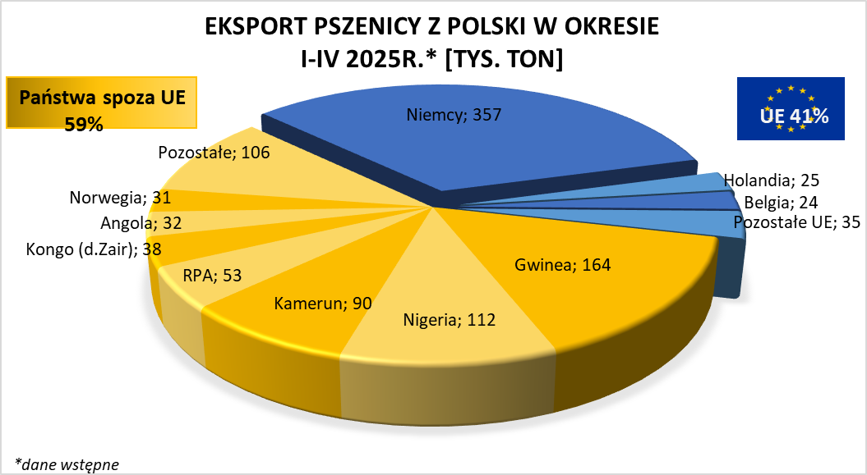
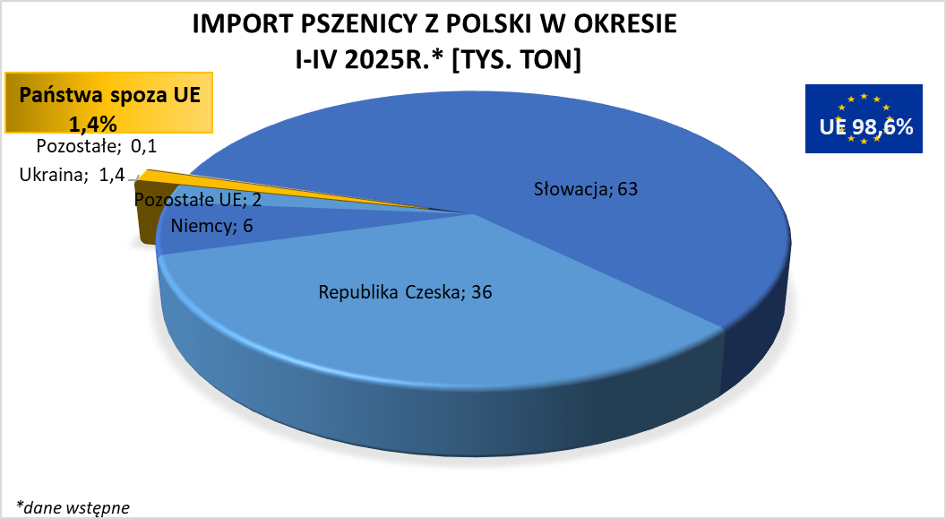

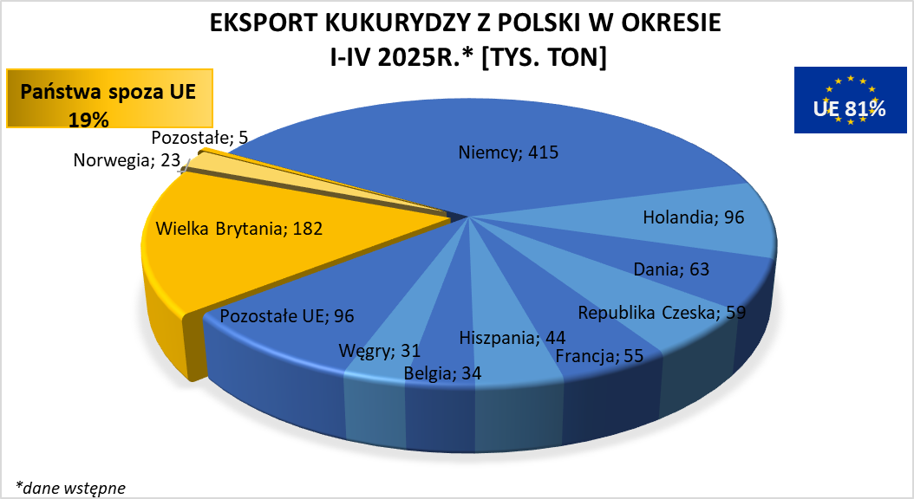
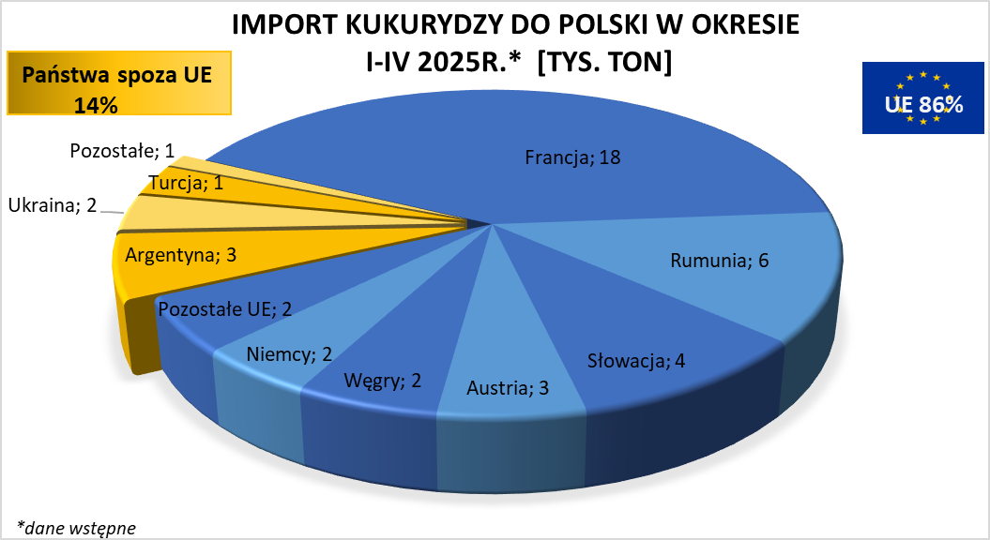

brak aktualizacji

